様式1
注意事項
 | 様式１
令和８年度 入札参加資格（継続）審査申請書
【市内：ｺﾝｻﾙﾀﾝﾄ・登記】

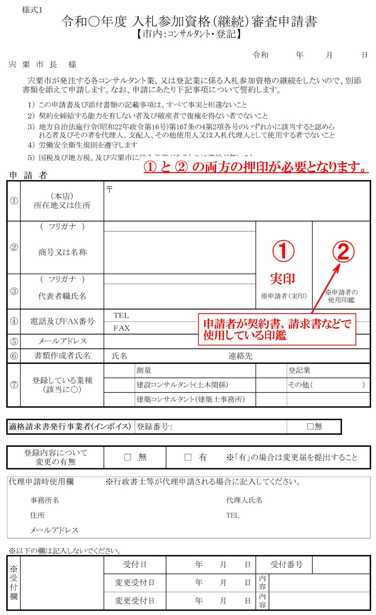
宍 粟 市 長 様 |  |  |  |  |  |  |  |  |  |  | 令和 年 月 日

 | 宍粟市が発注する各コンサルタント業、又は登記業に係る入札参加資格の継続をしたいので、別添書類を添えて申請します。なお、申請にあたり下記事項について誓約します。

 | １） | この申請書及び添付書類の記載事項は、すべて事実と相違ないこと
 | ２） | 契約を締結する能力を有しない者及び破産者で復権を得ない者でないこと
 | ３） | 地方自治法施行令(昭和22年政令第16号)第167条の4第2項各号のいずれかに該当すると認められる者及びその者を代理人、支配人、その他使用人又は入札代理人として使用する者でないこと
 | ４） | 労働安全衛生規則を遵守します
 | ５） | 国税及び地方税、及び宍粟市に納入義務があるものに滞納が無いこと

申 請 者
① | （本店） 所在地又は住所 |  | 〒

② | （ フリガナ ） |  |  |  |  |  | 印 |  |  | 印
 | 商号又は名称
③ | （ フリガナ ）
 | 代表者職氏名 |  |  |  |  |  | ※申請者（実印） |  |  | ※申請者の 使用印鑑
④ | 電話及びFAX番号 |  | ＴＥＬ
 |  |  | ＦＡＸ
⑤ | メールアドレス
⑥ | 書類作成者氏名 |  | 氏名 |  |  | 連絡先
⑦ | 登録している業種 （該当に○） |  |  | 測量 |  |  |  |  | 登記業
 |  |  |  | 建設コンサルタント(土木関係) |  |  |  |  | その他（ ）
 |  |  |  | 建築コンサルタント（建築士事務所）

適格請求書発行事業者(インボイス) |  |  |  | 登録番号： |  |  |  |  | □無

登録内容について 変更の有無 |  |  | □ 無 |  | □ 有 | ※「有」の場合は変更届を提出すること

代理申請時使用欄 |  |  | ※行政書士等が代理申請される場合に記入してください。
 | 事務所名 |  |  |  |  | 代理人氏名
 | 住所 |  |  |  |  | TEL
 | メールアドレス

※以下の欄は記入しないでください。
※受付欄 |  |  | 受付日 |  | 年 月 日 |  |  | 受付番号

 |  |  | 変更受付日 |  | 年 月 日 |  | 内容

 |  |  | 変更受付日 |  | 年 月 日 |  | 内容

受付票
宍粟市入札参加資格(継続)審査申請書受付票
【市内：ｺﾝｻﾙﾀﾝﾄ・登記】

有効期間 ： | 令和８年４月１日 | から | 令和９年３月31日 | まで

申 請 者

所在地又は住所

商号又は名称

代表者職氏名

※申請者欄は申請者においてあらかじめご記入ください。
※受付後の審査で補正指示を行う場合があります。

あなたから申請のありました入札参加資格審査申請書を受付けました。

受 付

 | 宍粟市 総務部 財務課 (℡0790-63-3125 ダイヤルイン)

